mapa1
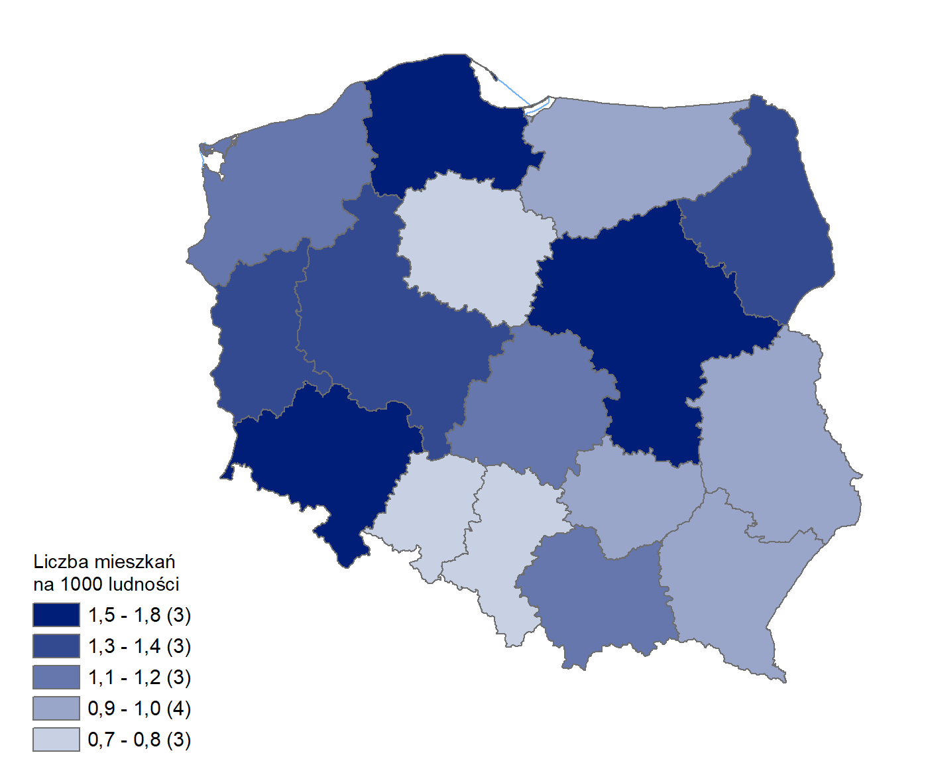
Mieszkania oddane do użytkowania w 1 kwartale 2025 r. w przeliczeniu na 1 tys. ludności
Województwo
mazowieckie | 1.8
dolnośląskie | 1.6
pomorskie | 1.5
podlaskie | 1.4
lubuskie | 1.3
wielkopolskie | 1.3
małopolskie | 1.2
zachodniopomorskie | 1.2
łódzkie | 1.1
podkarpackie | 1.0
warmińsko-mazurskie | 0.9
lubelskie | 0.9
świętokrzyskie | 0.9
śląskie | 0.8
kujawsko-pomorskie | 0.8
opolskie | 0.7

wykres 1
Struktura powierzchni użytkowej budynków niemieszkalnych oddanych do użytkowania w 1 kwartale 2025 r.

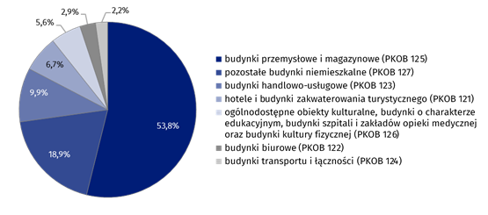
(PKOB 125) budynki przemysłowe i magazynowe | 53.8%
(PKOB 127) pozostałe budynki niemieszkalne | 18.9%
(PKOB 123) budynki handlowo-usługowe | 9.9%
(PKOB 121) hotele i budynki zakwaterowania turystycznego | 6.7%
(PKOB 126) ogólnodostępne obiekty kulturalne, budynki o charakterze edukacyjnym, budynki szpitali i zakładów opieki medycznej oraz budynki kultury fizycznej | 5.6%
(PKOB 122) budynki biurowe | 2.9%
(PKOB 124) budynki transportu i łączności | 2.2%

wykres 2
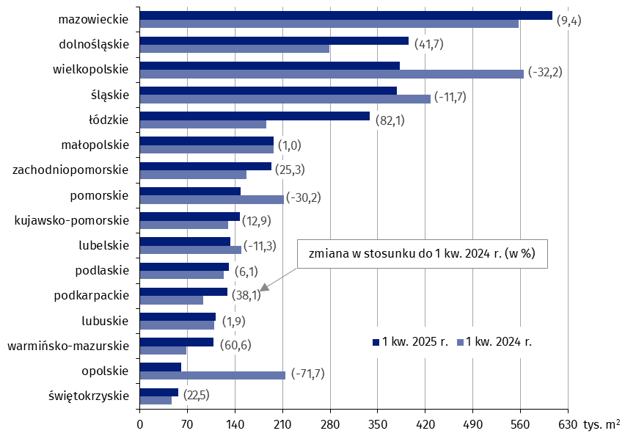
Powierzchnia użytkowa budynków niemieszkalnych oddanych do użytkowania w 1 kwartale 2025 r. według województw (tys. m2)
 | 1 kw. 2025 r. | 1 kw. 2024 r. | Zmiana
świętokrzyskie | 57,763 | 47,144 | (22.5)
opolskie | 60,521 | 213,864 | (-71.7)
warmińsko-mazurskie | 108,770 | 67,737 | (60.6)
lubuskie | 111,533 | 109,421 | (1.9)
podkarpackie | 128,252 | 92,854 | (38.1)
podlaskie | 130,487 | 122,949 | (6.1)
lubelskie | 132,759 | 149,723 | (-11.3)
kujawsko-pomorskie | 146,843 | 130,106 | (12.9)
pomorskie | 148,161 | 212,267 | (-30.2)
zachodniopomorskie | 196,426 | 156,726 | (25.3)
małopolskie | 198,358 | 196,357 | (1.0)
łódzkie | 337,835 | 185,471 | (82.1)
śląskie | 378,256 | 428,140 | (-11.7)
wielkopolskie | 382,950 | 564,908 | (-32.2)
dolnośląskie | 395,109 | 278,807 | (41.7)
mazowieckie | 609,438 | 556,993 | (9.4)

wykres 3
Powierzchnia użytkowa budynków biurowych oddanych do użytkowania w 1 kwartale 2025 r. według województw (tys. m2)
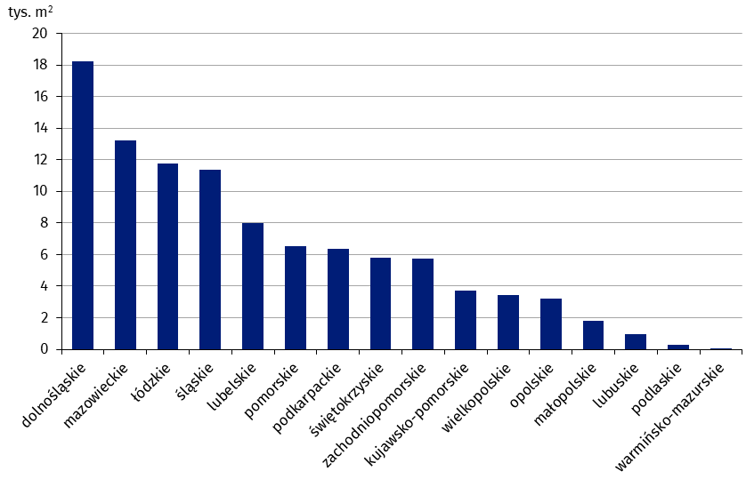
dolnośląskie | 18,225
mazowieckie | 13,197
łódzkie | 11,744
śląskie | 11,358
lubelskie | 8,019
pomorskie | 6,535
podkarpackie | 6,370
świętokrzyskie | 5,798
zachodniopomorskie | 5,731
kujawsko-pomorskie | 3,738
wielkopolskie | 3,438
opolskie | 3,213
małopolskie | 1,779
lubuskie | 959
podlaskie | 300
warmińsko-mazurskie | 44

wykres 4
Powierzchnia użytkowa budynków handlowo-usługowych oddanych do użytkowania w 1 kwartale 2025 r. według województw (tys. m2)
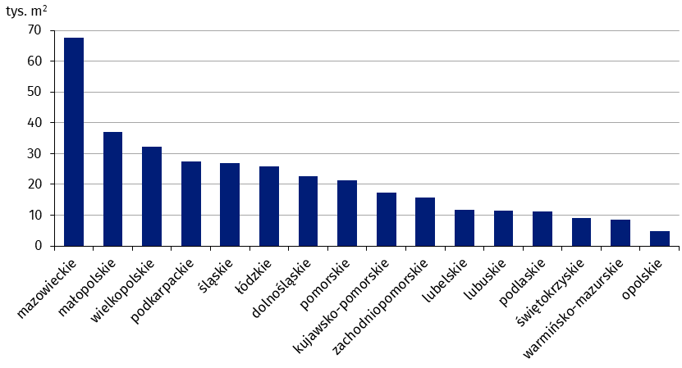
mazowieckie | 67,565
małopolskie | 37,021
wielkopolskie | 32,253
podkarpackie | 27,412
śląskie | 26,759
łódzkie | 25,740
dolnośląskie | 22,680
pomorskie | 21,305
kujawsko-pomorskie | 17,441
zachodniopomorskie | 15,688
lubelskie | 11,843
lubuskie | 11,482
podlaskie | 11,107
świętokrzyskie | 8,940
warmińsko-mazurskie | 8,600
opolskie | 4,669

wykres 5
Powierzchnia użytkowa budynków przemysłowych oddanych do użytkowania w 1 kwartale 2025 r. według województw (tys. m2)
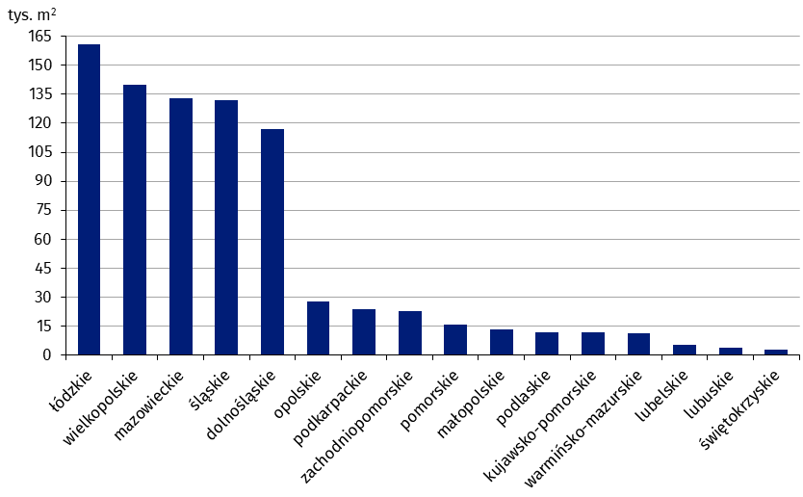
łódzkie | 160,964
wielkopolskie | 139,952
mazowieckie | 132,678
śląskie | 132,119
dolnośląskie | 116,908
opolskie | 27,552
podkarpackie | 23,765
zachodniopomorskie | 22,753
pomorskie | 15,767
małopolskie | 13,428
podlaskie | 11,801
kujawsko-pomorskie | 11,608
warmińsko-mazurskie | 11,326
lubelskie | 5,533
lubuskie | 4,105
świętokrzyskie | 2,965

wykres 6
Powierzchnia użytkowa budynków magazynowych oddanych do użytkowania w 1 kwartale 2025 r. według województw (tys. m2)

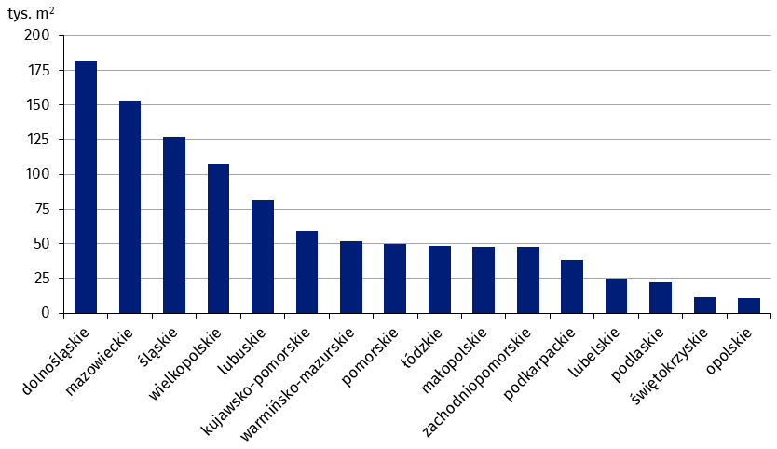
dolnośląskie | 182,107
mazowieckie | 153,215
śląskie | 127,143
wielkopolskie | 107,710
lubuskie | 81,563
kujawsko-pomorskie | 58,878
warmińsko-mazurskie | 51,817
pomorskie | 50,034
łódzkie | 48,111
małopolskie | 47,664
zachodniopomorskie | 47,612
podkarpackie | 38,554
lubelskie | 25,063
podlaskie | 22,575
świętokrzyskie | 11,309
opolskie | 10,566

wykres 7
Powierzchnia użytkowa budynków gospodarstw rolnych oddanych do użytkowania w 1 kwartale 2025 r. według województw (tys. m2)
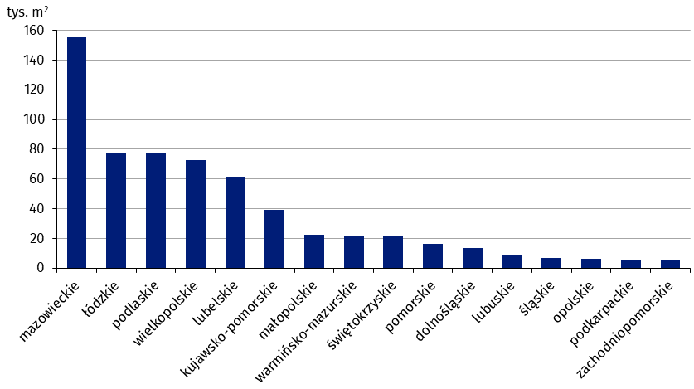
mazowieckie | 155,031
łódzkie | 76,970
podlaskie | 76,927
wielkopolskie | 72,761
lubelskie | 61,131
kujawsko-pomorskie | 39,244
małopolskie | 22,727
warmińsko-mazurskie | 21,310
świętokrzyskie | 21,209
pomorskie | 16,540
dolnośląskie | 13,606
lubuskie | 8,905
śląskie | 6,780
opolskie | 6,287
podkarpackie | 5,801
zachodniopomorskie | 5,734

wykres 8
Struktura powierzchni użytkowej nowych budynków niemieszkalnych, na których budowę wydano pozwolenia w 1 kwartale 2025 r.
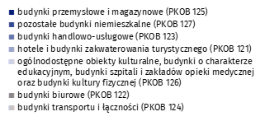
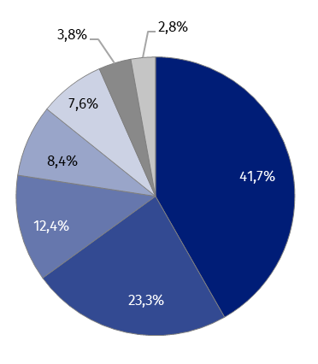
(PKOB 125) budynki przemysłowe i magazynowe | 41.7%
(PKOB 127) pozostałe budynki niemieszkalne | 23.3%
(PKOB 123) budynki handlowo-usługowe | 12.4%
(PKOB 121) hotele i budynki zakwaterowania turystycznego | 8.4%
(PKOB 126) ogólnodostępne obiekty kulturalne, budynki o charakterze edukacyjnym, budynki szpitali i zakładów opieki medycznej oraz budynki kultury fizycznej | 7.6%
(PKOB 122) budynki biurowe | 3.8%
(PKOB 124) budynki transportu i łączności | 2.8%

wykres 9
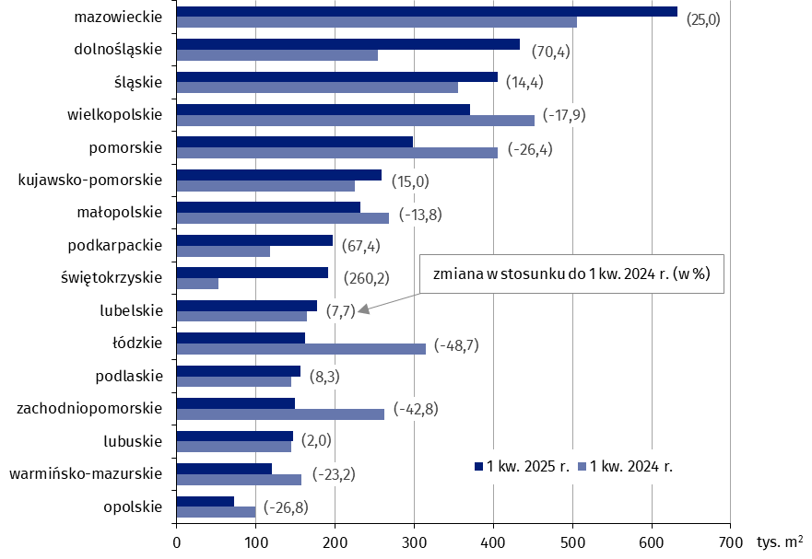
Powierzchnia użytkowa nowych budynków niemieszkalnych, na których budowę wydano pozwolenia w 1 kwartale 2025 r. według województw (tys. m2)
 | 1 kw. 2024 r. | 1 kw. 2025 r. | Zmiana
opolskie | 99,083 | 72,552 | (-26.8)
warmińsko-mazurskie | 157,197 | 120,710 | (-23.2)
lubuskie | 144,354 | 147,227 | (2.0)
zachodniopomorskie | 261,870 | 149,920 | (-42.8)
podlaskie | 144,831 | 156,902 | (8.3)
łódzkie | 315,375 | 161,926 | (-48.7)
lubelskie | 164,945 | 177,698 | (7.7)
świętokrzyskie | 53,262 | 191,849 | (260.2)
podkarpackie | 117,602 | 196,870 | (67.4)
małopolskie | 268,775 | 231,576 | (-13.8)
kujawsko-pomorskie | 225,262 | 259,128 | (15.0)
pomorskie | 405,628 | 298,640 | (-26.4)
wielkopolskie | 452,216 | 371,234 | (-17.9)
śląskie | 355,142 | 406,153 | (14.4)
dolnośląskie | 254,751 | 434,001 | (70.4)
mazowieckie | 505,593 | 632,017 | (25.0)

